1.Resultat
Resultat tips år 20/21
Period | 1 | 2 | 3 | 4 | 5 | 6 | 7 | 8 | 9 | 10 | 11 | 12 | 13 | 14 | 15 | 16 | 17 | 18
Intäkter | 500 | 500 | 500 | 500 | 537 | 500 | 500 | 737 | 500 | 500 | 500 | 500 | 1004 | 500 | 690 | 500 | 548 | 525
Medlemsavgifter | 500 | 500 | 500 | 500 | 500 | 500 | 500 | 500 | 500 | 500 | 500 | 500 | 500 | 500 | 500 | 500 | 500 | 500
Vinster | 0 | 0 | 0 | 0 | 37 | 0 | 0 | 237 | 0 | 0 | 0 | 0 | 504 | 0 | 190 | 0 | 48 | 25 |  | 606 | Tröjor
 |  |  |  |  |  |  |  |  |  |  |  |  |  |  |  |  |  |  |  | 135 | Pokal
Kostander | 500 | 500 | 500 | 500 | 500 | 500 | 500 | 500 | 500 | 500 | 500 | 500 | 500 | 500 | 500 | 500 | 500 | 2116 |  | 550 | Hederspris
Stryktips | 500 | 500 | 500 | 500 | 500 | 500 | 500 | 500 | 500 | 500 | 500 | 500 | 500 | 500 | 500 | 500 | 500 | 500 |  | 325 | Gravyr
Öviga kostnader | 0 | 0 | 0 | 0 | 0 | 0 | 0 | 0 | 0 | 0 | 0 | 0 | 0 | 0 | 0 | 0 | 0 | 1,616 |  | 1,616 | Total summa

Överskott | 0 | 0 | 0 | 0 | 37 | 0 | 0 | 237 | 0 | 0 | 0 | 0 | 504 | 0 | 190 | 0 | 48 | -1,591 | -575 | Stämmer mot bankkonto

Period | Summa | Analys räkenskaperna
Intäkter | 10,041
Medlemsavgifter | 9,000 | 18 spel gånger 500 per spel
Vinster | 1,041 | Vinst på 5 spel där vinst låg mellan 37 till 540 kr. Utfall är således vinst vid 27 % av spelen med en snittvinst per
 |  | vinsttillfälle om 208,2 kr. |  |  |  |  |  |  |  |  | A)
 |  |  |  |  |  |  |  |  |  |  | Tröjor | 606
Kostander | 10,616 |  |  |  |  |  |  |  |  |  | Pokal | 135
Stryktips | 9,000 | 18 gånger 500 kr per spel |  |  |  |  |  |  |  |  | Hederspris | 550
Övriga kostnader | 1,616 | Inköp av priser för spelåret. Kostnader ses som investering till verksamheten då de kommer |  |  |  |  |  |  |  |  | Gravyr | 325
 |  | följa med för framtida spelår. Se A) |  |  |  |  |  |  |  |  | Total summa | 1,616

Överskott | -575 | Överskott om 1 041 kr till följd av vinst på spel. Utlägg för priser om 1 616 kr vilket ger negativt resultat för spelåret. Engångsposter som kommer rulla och således investering för framtida spelår.
 | -575 | Landar på totalt negativt om 595 kr.

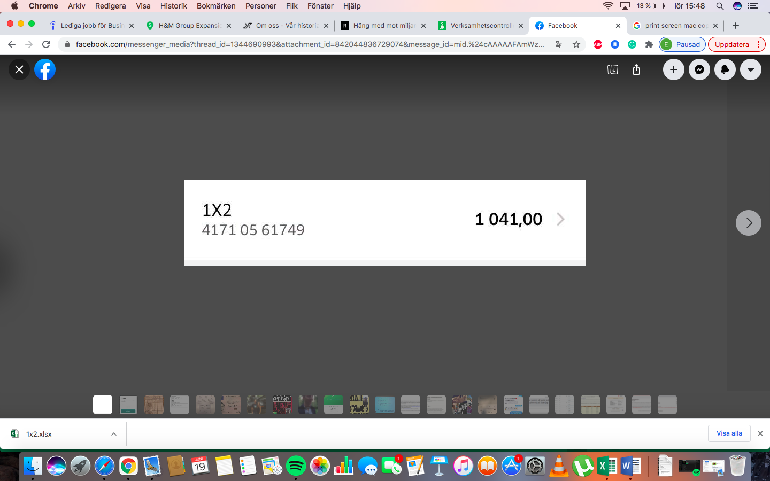
Medlemsavgifter | Avgift motsvarande fastställt belopp att spela för
Vinster | Avkastning på erlagd rad
Stryktips | Belopp som erlagts för spelande rad (motsvarar medlemsavgift)

Överskott | Vinst på spel. Belopp läggs i gemensam vinstpott för

